상품제안서
경량 5단 암막 양우산-그라데이션 | 상품코드: F02722

 |  |  |  |  |  |  | 02-412-0044 | www.easy1.co.kr
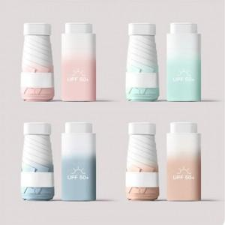

【상세/제작정보】 | *원단인쇄는 가로 10cm 미만 기준(초과시 비용추가 발생됩니다) *원단 컬러인쇄는 별도 문의 바랍니다.

【인쇄/포장옵션】 | 실크, 원단인쇄 / 포장지포장

【공급단가】 | 수량 | 100~ | 300~ | 500~ | 1,000~ | 3,000~
*VAT별도 | 단가 | 9,870원 | 9,710원 | 9,480원 | 9,240원 | 9,080원

【상품 URL】 | http://www.easy1.co.kr/src/goods_detail.php?gdno=2722

